Json
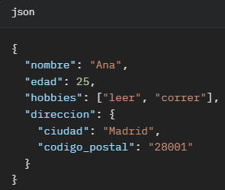
 |  | Json --> Tabla. Opción 1. Claves a columnas |  |  |  |  | Json --> Tabla. Opción 2.
 |  | nombre | edad | hobbies | direccion_ciudad | direccion_postal | nombre | edad | hobbies | direccion_ciudad | direccion_postal
 | { | Ana | 25 | ["leer", "correr"] | Madrid | 28001 | Ana | 25 | leer | Madrid | 28001
 | "nombre": "Ana", |  |  |  |  |  | Ana | 25 | correr | Madrid | 28001
 | "edad": 25,
 | "hobbies": ["leer", "correr"],
 | "direccion": {
 | "ciudad": "Madrid",
 | "codigo_postal": "28001"
 | }
 | }

JSON es un formato ligero de intercambio de datos basado en texto.
Es ampliamente usado para transmitir datos entre servidores y aplicaciones web.
Está estructurado como objetos (pares clave-valor) y arrays, similar a diccionarios y listas.

Es común en APIs y bases de datos modernas, y puedes importarlo a Excel/Sheets para análisis.

